364682
辅料订购细数
 |  |  |  |  |  |  | 一． 主唛：代码：84-48-628-A(不区分成人/少女/高大/肥人)
842-2285款 PPK#364682
主唛 |  | 11500个
洗唛 |  | 11500个
尺码唛
 | XS | S | M | L | XL | XXL
黑色/咖色提花 | 1217 | 1866 | 3098 | 2747 | 1619 | 718
合计 | 1217 | 1866 | 3098 | 2747 | 1619 | 718 | 尺码/产地唛 ：（工厂自订）代码：84-48-629-B

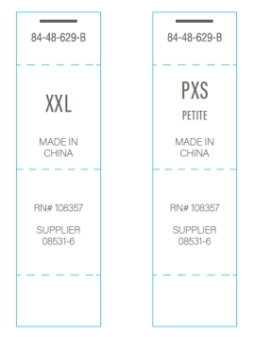
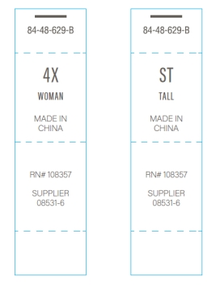
另加损耗 | 100 | 100 | 150 | 150 | 100 | 50 | 配主唛色，车在主唛下正中
 |  |  |  |  |  |  | （MADE IN CHINA, 请根据制单自行更换大货尺码）
 | PXS | PS | PM | PL | PXL | PXXL
黑色/咖色提花 | 18 | 52 | 72 | 63 | 32 | 9

合计 | 18 | 52 | 72 | 63 | 32 | 9
另加损耗 | 15 | 20 | 25 | 20 | 15 | 10

 |  |  |  |  |  |  | 成分/洗水/RN#唛：（工厂自订） 等测试OK再做洗水唛，以下内容不对；
 |  |  |  |  |  |  | 配主唛色，白底黑字，代码：5E32D1（艾利对应itemNE32D24）

